空分质量部抽检
委托日期 | 完成日期 | 委托单编号 | 检件编号 | 焊口编号 | 焊工号 | 规格（mm） | 材质 | 合格级别 | 检测比列 | 返修补片 | 底片规格/张数 | 张数 | 合格张数 | 备注 | γ射线 | 单元名称： | 焊接方法 | 区 号 | 单线号 | 检测数量(道/m/㎡/点)
2023.05.30 | 2023.05.30 | NMBF-KF-LHJ-RT-0002 | CWS-1600-003 | W5CJ | 2314 | φ1626*14 | Q235B | Ⅲ | 抽检 | 合格 | 300*80/2 | 2 | 2 |  |  | abc |  |  |  | 1道
2023.06.07 | 2023.06.07 | NMBF-KF-LHJ-RT-0003 | CWS-1600-002 | W9CJ | 6433 | φ1626*14 | Q235B | Ⅲ | 抽检 | 合格 | 300*80/2 | 2 | 2 |  |  |  |  |  |  | 1道
2023.06.07 | 2023.06.07 | NMBF-KF-LHJ-RT-0003 | CWS-1600-002 | W10CJ | 6433 | φ1626*14 | Q235B | Ⅲ | 抽检 | 合格 | 300*80/2 | 2 | 2 |  |  |  |  |  |  | 1道
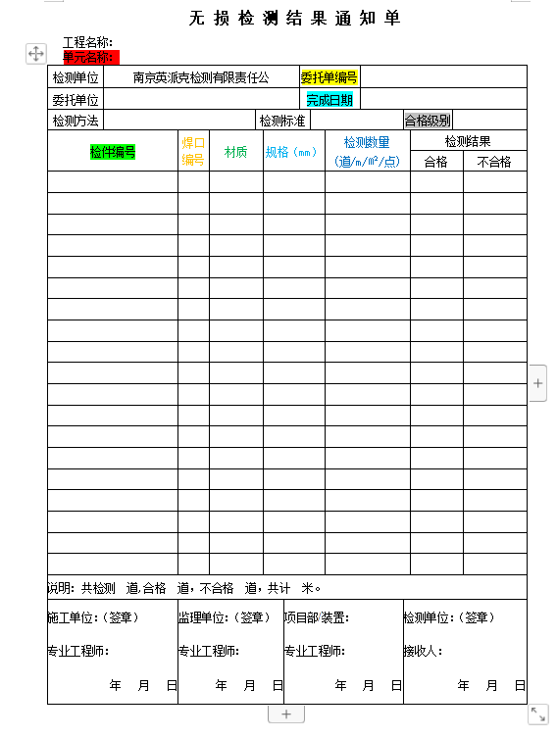
2023.06.07 | 2023.06.07 | NMBF-KF-LHJ-RT-0003 | CWR-1600-002 | W9CJ | 4938 | φ1626*14 | Q235B | Ⅲ | 抽检 | 合格 | 300*80/2 | 2 | 2 |  |  |  |  |  |  | 5.1m
2023.06.07 | 2023.06.07 | NMBF-KF-LHJ-RT-0003 | CWR-1600-002 | W10CJ | 4938 | φ1626*14 | Q235B | Ⅲ | 抽检 | 合格 | 300*80/2 | 2 | 1 |  |  |  |  |  |  | 5.1m
2023.06.08 | 2023.06.08 | NMBF-KF-LHJ-RT-0003R1 | CWR-1600-002 | W10CJR1 | 4938 | φ1626*14 | Q235B | Ⅲ | 抽检 | 合格 | 300*80/2 | 1 | 1 |  |  |  |  |  |  | 5.1m

 |  |  |  |  |  |  |  |  |  |  |  |  |  |  |  | 此处默认汉字合格 合格空白默认为不合格
 |  |  | 完成日期只填写检测单位

 |  |  |  |  |  |  |  |  |  |  |  |  |  |  | 共计能否写道数默认为道数，写米米数默认为米数，两个同出现时分开累计
 |  |  |  |  |  |  |  |  |  |  |  |  |  |  | 还有点数

 |  |  |  |  |  |  |  |  |  |  |  |  |  |  |  | 委托单位，检测方法 检测标准 在生成器首页填写

